Накладная-№3
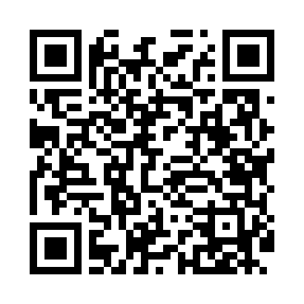
Номер товарно-транспортной накладной: |  |  | Торговый представитель: Kamol aka
Поставщик: Toshkent falcon fly 2 |  |  | Телефон торгового представителя: +998979626299
Дата отгрузки: 08.10.2025 |  |  | Контрагент: Dona zakass
Дата консигнации: |  |  | Адрес:
Доставщик: |  |  | Телефон:
Телефон доставщика:
Время заказа: 08.10.2025 12:22:40
№ | Штрих-код | Название товаров (работ,услуг) | Количество | Количество в кейсе | Цена | Сумма
 |  |  | 12 |  |  | 50.8
1 | 6805019698965 | Коврики напольные для ванной комнаты 43*68+43 *118 DB-98-96 | 6 | 6 шт. | 4.20 | 25.20
2 | 6805019698972 | Коврики напольные для ванной комнаты 43*68+43 *118 DB-98-97 | 2 | 2 шт. | 4.20 | 8.40
3 | 6805019698996 | Коврики напольные для ванной комнаты 43*68+43 *118 DB-98-99 | 4 | 4 шт. | 4.30 | 17.20
Итого: 50.8$|->UZS: 635,000.00

